检索窗口-设计
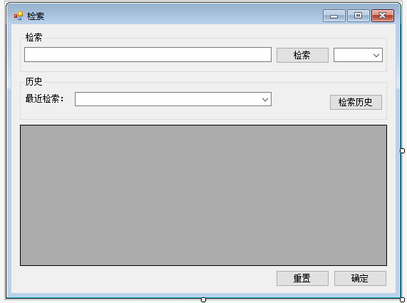
前方一致
后方一致
全文检索

2
3
1

4
5

如果检索的文本不能做基本的加减乘除运算，则为表格控件
如果检索的文本能做基本的加减乘除运算，则为文本控件

6

7
8

控件说明：
 | 1 | 检索内容文本框 |  |  | 必填项目，长度20字符
 | 2 | 检索按钮
 | 3 | 检索条件列表 |  |  | 必填项目，默认值为"前方一致"。
 | 4 | 最近10次检索历史列表 |  |  | 列表项目为最近10次检索的文本，默认值为最后一次检索的文本，如果从没检索过，列表项目为空
 | 5 | 检索历史按钮
 | 6 | 检索结果表示区 |  |  | 默认不显示
 | 7 | 重置按钮
 | 8 | 确定按钮

事件：
 | 窗口第一次打开 |  |  | 画面初始化：检索内容文本框清空，检索条件设为默认值、最近10次检索历史列表默认值设为最后一次检索结果，检索结果表示区不显示

 | 检索按钮单击事件 |  |  | 如果检索的文本为空，检索内容文本框变红。
 |  |  |  | 如果检索的文本不能做基本的加减乘除运算（例如"我是123"、"6+98k="），则根据检索条件（前方一致、后方一致、全文检索）选择的值，根据search_data_valid的有效状态，内联search_data表检索符合条件并且有效的数据（关联字段data_id），显示到检索结果表示区（表格显示，表格字段：编号(1~n)、内容、data_id））,将检索文本插入history_data表（contant为检索文本searchdate为当前时间，type为search，其他字段为空）
 |  |  |  | 如果检如果检索的文本能做基本的加减乘除运算（例如"9*9+3"、"8+9/2="），则计算表达式的结果，显示到检索结果表示区（文本显示）,将检索文本插入history_data表（contant为检索文本searchdate为当前时间，type为search，其他字段为空）
 |  |  |  | 更新最近10次检索历史列表的列表项目为最近10次检索的内容（不足10次添加所有检索过的文本）

 | 最近10次检索历史列表选择事件 |  |  | 将选择的值赋值到检索内容文本框

 | 检索历史单击事件 |  |  | 弹出一个小窗口，显示搜索历史（表格字段：时间、内容），按照时间倒序排序，显示最新的100条记录

 | 确定按钮单击事件 |  |  | 如果检索结果表示区没有检索结果，报警告"请先做检索处理"
 |  |  |  | 如果检索结果表示区有检索结果
 |  |  |  |  | 1.对每一条记录做以下操作（可以用存储过程实现，也可以用代码实现，尽量两种方式都实现一次）：
 |  |  |  |  |  | 根据记录的内容到insert_data表中检索
 |  |  |  |  |  |  | 根据记录的内容到insert_data表中检索，如果检索不到内容完全一致的记录，则将该内容插入insert_data表（num为1）
 |  |  |  |  |  |  | 如果检索到一条内容完全一致的记录，则更新insert_data表中的记录（num 更新为num 加1）
 |  |  |  |  |  |  | 如果检索到多余一条内容完全一致的记录，删除 insert_data表中的记录， insert_data表重新插入一条记录，num的值为1+所有删除记录的num字段的和。如果删除过程中出现锁表等异常，在history_data中插入一条记录（data_id，contant为检索结果中的数据searchdate为当前时间，type为error，errormsg为异常内容）,回滚此记录，继续进行下一条检索结果记录的处理
 |  |  |  |  | 2. 清空检索结果表示区，检索结果表示区不显示
 |  |  |  | 注意：更新/删除记录前需要锁表

 | 重置按钮单击事件 |  |  | 画面初始化：检索内容文本框清空，检索条件设为默认值、最近10次检索历史列表默认值设为最后一次检索结果，检索结果表示区不显示

选做功能：
 | 1.添加一个更新按钮，检索结果表示区为表格且有数据时，更新按钮可用，在表格上可以更改数据，单击更新按钮可以将数据更新到search_data表
 | 2.可以在表格中添加新记录
 | 3.每行有更新和删除按钮
 | 4.每行有checkbox，添加一个更新按钮，可以批量更新选中的记录

表结构设计
 | search_data
 |  | data_id | int |  | 主键，从1000000开始，每次加1
 |  | contant | varchar2(40) |  | 内容

 | search_data_valid
 |  | data_id | int |  | 主键
 |  | isActive | char(1) |  | 是否有效(Y或者N)，添加默认约束

 | insert_data
 |  | data_id | int |  | 主键，从1000000开始，每次加1
 |  | contant | varchar2(40) |  | 内容
 |  | num | int |  | 处理次数

 | history_data
 |  | data_id | int
 |  | contant | varchar2(40) |  | 内容
 |  | searchdate | date |  | 检索时间
 |  | type | varchar2(6) |  | 类型（error或者search）
 |  | errormsg | varchar2(1000) |  | 异常内容

